1.1
Dostawa mebli biurowych dla Urzędu Miejskiego Wrocławia FORMULARZ CENOWY
MEBLE BIUROWE /biurko, stolik komputerowy, szafa ubraniowa i aktowa, kontener, regał gospodarczy z lodówką, szafka, łącznik, szafa i nadstawka metalowa, stanowisko pracy z ścianką działową szklaną, nadstawka do szafy aktowej, szafka z przegródkami/
 |  |  |  |  | Wypełnia Wykonawca
L.p. | SZKIC/ZDJĘCIE ASORTYMENTU (zaprezentowane poniżej w tabeli przykładowe zdjęcia/szkice zostały załączone wyłącznie dla celów ilustracyjnych i mają charakter poglądowy, mają jedynie na celu przybliżyć wymagania Zamawiającego, których nie można było opisać przy pomocy dostatecznie dokładnych i zrozumiałych określeń do wyceny asortymentu) | Nazwa asortymentu | j.m. | Szacunkowa ilość zamówienia | Cena jednostkowa netto | Cena całkowita netto (poz. 4 x 5) | Stawka podatku VAT (w %) | Wartość ogółem brutto (poz. 6 x 7 )+6
1. |  | 2. | 3. | 4. | 5. | 6. | 7. | 8.
1 |  | zał. 1.1 - biurko dwuszafkowe: - wys. 750 x gł. 600 x szer. 1200 - blat z płyty meblowej o gr. 18 mm - z zamkami i uchwytami - w części z 4 szufladami zamek centralny - szerokość części z szufladami 400 mm - w szafce 1 półka o gr. 18 mm. | szt. | 1
2 | 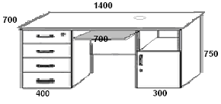 | zał. 1.1 - biurko dwuszafkowe z półką na klawiaturę: - wys. 750 x gł. 700 x szer. 1400 - blat z płyty meblowej o gr. 18 mm - półka wysuwana na klawiaturę o gr. 18 mm - montaż półki - odległość w świetle 60 mm - z zamkami i uchwytami - w części z 4 szufladami zamek centralny - szerokość części z szufladami 400 mm - w szafce 1 półka o gr. 18 mm - przelotka do prowadzenia kabli - musi spełniać wymagania określone w Rozporządzeniu Ministra Pracy i Polityki Społecznej z 01 grudnia 1998r. w sprawie bezpieczeństwa i higieny pracy na stanowiskach wyposażonych w monitory ekranowe. | szt. | 1
3 | 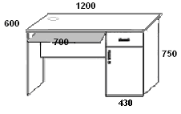 | zał. 1.1 - biurko jednoszafkowe (szuflada+szafka) z półką na klawiaturę: - blat z płyty meblowej o gr. 18 mm - wys. 750 x gł. 600 x szer. 1200 - wysuwana półka na klawiaturę o gr. 18 mm - montaż półki - odległość w świetle 60 mm - szuflada o szerokości 430 mm z zamkiem i uchwytem - szafka z 1 półką o gr. 18 mm, z zamkiem i uchwytem - szafka+szuflada z prawej lub lewej strony wg potrzeb Zamawiającego - przelotka do prowadzenia kabli. - musi spełniać wymagania określone w Rozporządzeniu Ministra Pracy i Polityki Społecznej z 01 grudnia 1998r. w sprawie bezpieczeństwa i higieny pracy na stanowiskach wyposażonych w monitory ekranowe. | szt. | 1
4 | 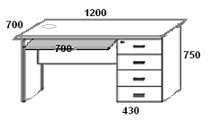 | zał. 1.1 - biurko jednoszafkowe (szuflady) z półką na klawiaturę: - wys. 750 x gł. 700 x szer. 1200 - blat z płyty meblowej o gr. 18 mm - wysuwana półka na klawiaturę o gr. 18 mm - montaż półki - odległość w świetle 60 mm - z 4 szufladami o szerokości 430 mm - z zamkiem centralnym i uchwytami - szuflady z prawej lub lewej strony wg potrzeb Zamawiającego - przelotka do prowadzenia kabli - musi spełniać wymagania określone w Rozporządzeniu Ministra Pracy i Polityki Społecznej z 01 grudnia 1998r. w sprawie bezpieczeństwa i higieny pracy na stanowiskach wyposażonych w monitory ekranowe. | szt. | 1
5 | 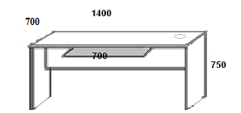 | zał. 1.1 - biurko bezszafkowe z półką na klawiaturę: - wys. 750 x gł. 700 x szer. 1400 - blat z płyty meblowej o gr. 25 mm - blenda płytowa o gr. 18 mm - wysuwana półka na klawiaturę o gr. 18 mm i szer. 700 - montaż półki - odległość w świetle 60 mm - przelotka do prowadzenia kabli - musi spełniać wymagania określone w Rozporządzeniu Ministra Pracy i Polityki Społecznej z 01 grudnia 1998r. w sprawie bezpieczeństwa i higieny pracy na stanowiskach wyposażonych w monitory ekranowe. | szt. | 1
6 | 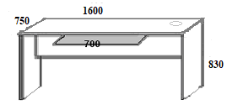 | zał. 1.1 - wysokie biurko bezszafkowe z półką na klawiaturę: - wys. 830 x gł. 750 x szer. 1600 - blat z płyty meblowej o gr. 25 mm - blenda płytowa o gr. 18 mm - wysuwana półka na klawiaturę o gr. 18 mm i szer. 700 - montaż półki - odległość w świetle 60 mm - przelotka do prowadzenia kabli - musi spełniać wymagania określone w Rozporządzeniu Ministra Pracy i Polityki Społecznej z 01 grudnia 1998r. w sprawie bezpieczeństwa i higieny pracy na stanowiskach wyposażonych w monitory ekranowe. | szt. | 1
7 | 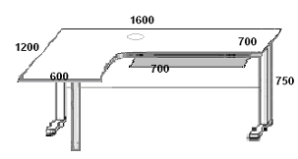 | zał. 1.1 - biurko narożne w kształcie litery L, z półką na klawiaturę: - wys. 750 x gł. 700/1200 x szer. 1600/1000 - blat z płyty meblowej o gr. 25 mm wsparty na stelażu metalowym - pod blatem poziomy kanał kablowy w formie teleskopowej podłużnicy stalowej - blenda płytowa o gr. 18 mm - 3 nogi aluminiowe w tym 2 aluminiowe stopy (w kształcie odwróconej litery T) - w nogach pionowe kanały kablowe - schowane pod blaszanymi, łatwo zdejmowanymi osłonami - nogi wyposażone w stopki do regulacji poziomu - 15 mm - wysuwana półka na klawiaturę o gr. 18 mm i szer. 700 - montaż półki - odległość w świetle 60 mm - biurko prawe lub lewe wg potrzeb Zamawiającego - musi spełniać wymagania określone w Rozporządzeniu Ministra Pracy i Polityki Społecznej z 01 grudnia 1998r. w sprawie bezpieczeństwa i higieny pracy na stanowiskach wyposażonych w monitory ekranowe. | szt. | 1
8 | 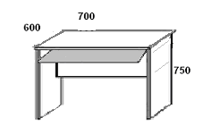 | zał. 1.1 - stolik komputerowy 700 z półką na klawiaturę: - wys. 750 x gł. 600 x szer. 700 - blat z płyty meblowej o gr. 18 mm - wysuwana półka na klawiaturę o gr. 18 mm - montaż półki - odległość w świetle 60 mm - montaż blendy - odległość od blatu w świetle 50-100 mm - wys. blendy (plecy) 400 mm - musi spełniać wymagania określone w Rozporządzeniu Ministra Pracy i Polityki Społecznej z 01 grudnia 1998r. w sprawie bezpieczeństwa i higieny pracy na stanowiskach wyposażonych w monitory ekranowe. | szt. | 1
9 | 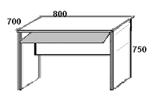 | zał. 1.1 - stolik komputerowy 800 z półką na klawiaturę: - wys. 750 x gł. 700 x szer. 800 - blat z płyty meblowej o gr. 18 mm - wysuwana półka na klawiaturę o gr. 18 mm - montaż półki - odległość w świetle 60 mm. - montaż blendy - odległość od blatu w świetle 50-100 mm. - wys. blendy (plecy) 400 mm - musi spełniać wymagania określone w Rozporządzeniu Ministra Pracy i Polityki Społecznej z 01 grudnia 1998r. w sprawie bezpieczeństwa i higieny pracy na stanowiskach wyposażonych w monitory ekranowe. | szt. | 1
10 |  | zał. 1.1 - szafa ubraniowa jednodrzwiowa: - wys. 2000 x gł. 600 x szer. 600 - z półką u góry o gr. 18 mm - plecy z płyty o gr. 18 mm - drążek montowany na stałe - lustro na wew. stronie drzwi o wym. wys. 700 x szer. 350 - z zamkiem i uchwytem - drzwi lewe lub prawe wg potrzeb Zamawiającego. | szt. | 1
11 |  | zał. 1.1 - szafa ubraniowa dwudrzwiowa: - wys. 2000 x gł. 600 x szer. 800 - z półką u góry o gr. 18 mm - plecy z płyty o gr. 18 mm - drążek montowany na stałe - lustro na wew. stronie drzwi o wym. wys. 700 x szer. 300 - z zamkiem i uchwytami. | szt. | 1
12 |  | zał. 1.1 - szafa ubraniowo - biurowa dzielona w pionie: - wys. 2000 x gł. 600 x szer. 800 - dwudrzwiowa z uchwytami - plecy z płyty o gr. 18 mm - z zamkiem ryglującym trzypunktowym tzw. baskwilowym - podzielona w pionie na 2 części: ubraniową i aktową - część ubraniowa: - półka u góry o gr. 18 mm - drążek montowany na stałe - lustro na wew. stronie drzwi o wym. wys. 700 x szer. 300 - częśc biurowa: - 4 półki o grubości 25 mm - regulacja półek co 30 mm. | szt. | 1
13 |  | zał. 1.1 - szafa aktowa jednodrzwiowa: - wys. 2000 x gł. 440 x szer. 600 - plecy z płyty o gr. 18 mm - 4 półki o grubości 25 mm - regulacja półek co 30 mm - z zamkiem ryglującym trzypunktowym tzw. baskwilowym - z uchwytem - drzwi lewe lub prawe wg potrzeb Zamawiającego. | szt. | 1
14 | 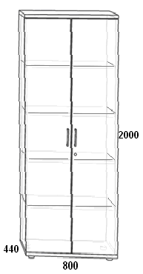 | zał. 1.1 - szafa aktowa dwudrzwiowa: - wys. 2000 x gł. 440 x szer. 800 - plecy z płyty o gr. 18 mm - 4 półki o grubości 25 mm - regulacja półek co 30 mm - z zamkiem ryglujacym trzypunktowym tzw. baskwilowym - z dwoma uchwytami. | szt. | 1
15 |  | zał. 1.1 - nadstawka dwudrzwiowa do szafy aktowej: - wys. 730 x gł. 440 x szer. 800 - plecy z płyty o gr. 18 mm - 1 półka o grubości 25 mm - regulacja półki co 30 mm - z zamkiem i z dwoma uchwytami - montaż: musi być przymocowana do szafy. | szt. | 1
16 | 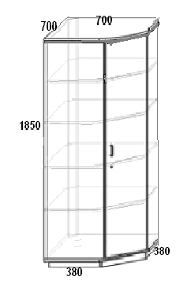 | zał. 1.1 - szafa biurowa narożna: - wys. 1850 x gł. 700 x szer. 700 - jednodrzwiowa - plecy z płyty o gr. 18 mm - 4 półki o grubości 25 mm - regulacja półek co 30 mm - z zamkiem ryglującym trzypunktowym tzw. baskwilowym - z uchwytem - drzwi lewe lub prawe wg potrzeb Zamawiającego. | szt. | 1
17 |  | zał. 1.1 - szafka z przesuwnymi drzwiami: - wys. 1150 x gł. 500 x szer. 1200 - system drzwi przesuwnych na łożyskach - musi posiadać prowadnice aluminiowe - plecy z płyty o gr. 18 mm - z zamkiem blokującym (ryglującym) i uchwytami - 1 półka w środku o grubości 25 mm. | szt. | 1
18 |  | zał. 1.1 - szafka stacjonarna dwudrzwiowa: - wys. 840 x gł. 440 x szer. 800 - plecy z płyty o gr. 18 mm - z zamkiem i uchwytami - 1 półka w środku o grubości 25 mm - wysokość szafki powinna odpowiadać wysokości dolnej części zabudowanej regału z poz. 22 i 23. | szt. | 1
19 |  | zał. 1.1 - szafka stacjonarna jednodrzwiowa: - wys. 750 x gł. 440 x szer. 450 - plecy z płyty o gr. 18 mm - drzwi lewe lub prawe wg potrzeb Zamawiającego - z zamkiem i uchwytem - 1 półka w środku o grubości 18 mm. | szt. | 1
20 |  | zał. 1.1 - kontener wysoki, z szufladami: - wys. 750 x gł. 700 x szer. 450 - 4 szuflady - plecy z płyty o gr. 18 mm - zamek centralny i uchwyty - musi posiadać blokadę wysuwu drugiej szuflady - wg potrzeb Zamawiającego: 4 plastikowe kółka skrętne w kolorze czarnym (w tym 2 przednie z hamulcami) lub stopki regulujące (poziomujące) metalowe w zakresie min. 15 mm. | szt. | 1
21 |  | zał. 1.1 - kontener na kółkach, z szufladami: - kontener jako wstawka do biurka z poz. 5, 6 - wys. 600 x gł. 500 x szer. 430 - plecy z płyty o gr. 18 mm - 4 szuflady z zamkiem centralnym - musi posiadać blokadę wysuwu drugiej szuflady - na 4 plastikowych kółkach skrętnych w kolorze czarnym (w tym 2 przednie z hamulcami). | szt. | 1
22 | 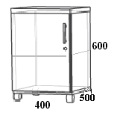 | zał. 1.1 - kontener na kółkach, z drzwiczkami: - kontener jako wstawka do biurka z poz. 5, 6 - wys. 600 x gł. 500 x szer. 400 - plecy z płyty o gr. 18 mm - 1 półka w środku o grubości 18 mm - z zamkiem i uchwytem - drzwi lewe lub prawe wg potrzeb Zamawiającego - na 4 plastikowych kółkach skrętnych w kolorze czarnym (w tym 2 przednie z hamulcami). | szt. | 1
23 |  | zał. 1.1 - kontener otwarty z góry: - wys. 600 x gł. 500 x szer. 500 - z płyty meblowej o gr. 18 mm - otwarty z góry np. na mapy, - na 4 plastikowych kółkach skrętnych w kolorze czarnym (w tym 2 przednie z hamulcami). | szt. | 1
24 |  | zał. 1.1 - regał zamknięty dzielony z częścią otwartą: - wys. 2000 x gł. 440 x szer. 800 - górna i dolna część dwudrzwiowa - górna część o wys. 740 mm - dolna część o wys. 840 mm - z zamkami i uchwytami - po 1 półce w środku o gr. 25 mm - środkowa część otwarta - plecy z płyty o gr. 18 mm. | szt. | 1
25 |  | zał. 1.1 - regał zamknięty dzielony: - wys. 2000 x gł. 440 x szer. 800 - górna część dwudrzwiowa szkło matowe - 2 półki w środku o gr. 18 mm - dolna część dwudrzwiowa o wysokości 840 mm - 1 półka w środku o gr. 25 mm. - obie części z zamkami i uchwytami - plecy z płyty o gr. 18 mm. | szt. | 1
26 |  | zał. 1.1 - regał aktowy - otwarty: - wys. 2000 x gł. 440 x szer. 800 - 4 półki o gr. 25 mm - regulacja półek co 30 mm - plecy z płyty o gr. 18 mm. | szt. | 1
27 |  | zał. 1.1 - regał otwarty niski: - wys. 750 x gł. 440 x szer. 450 - 1 półka o gr. 18 mm - regulacja półki co 30 mm - plecy z płyty o gr. 18 mm. | szt. | 1
28 |  | zał. 1.1 - łącznik narożny niski - 600: - wys. 750 x gł. 600 x szer. 600 - boki zaokrąglone - 1 półka o gr. 18 mm - plecy z płyty o gr. 18 mm - jako łącznik do biurek i stolików komputerowych. | szt. | 1
29 |  | zał. 1.1 - łącznik narożny niski - 700: - wys .750 x gł. 700 x szer. 700 - boki zaokrąglone - 1 półka o gr. 18 mm - plecy z płyty o gr. 18 mm - jako łącznik do biurek i stolików komputerowych. | szt. | 1
30 | 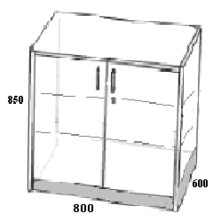 | zał. 1.1 - szafka gospodarcza (typu kuchenna) stojąca dwudrzwiowa: - wys. 850 x gł. 600 x szer. 800 - plecy z płyty o gr. 18 mm - blat z płyty meblowej o gr. 36 mm - zamek i uchwyty - 2 półki w środku o gr. 25 mm - regulacja półek co 30 mm - cokół dolny o wys. 50 mm - 4 stopki poziomujące w zakresie 15 mm. | szt. | 1
31 | 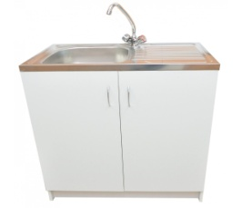 | zał. 1.1 - szafka gospodarcza ( typu kuchenna) stojąca dwudrzwiowa ze zlewozmywakiem: - wys. 850 x gł. 600 x szer. 800 - zlewozmywak metalowy z ociekaczem i baterią - blat z płyty meblowej typu kuchenny o gr. 36 mm - front płyta meblowa o gr. 18 mm - pełne drzwiczki dwuskrzydłowe z płyty meblowej o gr. 18 mm, z uchwytami - cokół dolny o wys. 50 mm - 4 stopki poziomujące w zakresie min. 15 mm | szt. | 1
32 |  | zał. 1.1 - szafka gospodarcza (typu kuchenna) wisząca dwudrzwiowa: - wys. 600 x gł. 320 x szer. 800 - boki, drzwiczki, półka z płyty meblowej o gr. 18 mm - plecy z płyty o gr. 3 mm - uchwyty - 1 półka w środku z regulacją półki co 30 mm | szt. | 1
33 |  | zał. 1.1 - szafka gospodarcza (typu kuchenna) stojąca jednodrzwiowa: - wys. 850 x gł. 600 x szer. 600 - plecy z płyty o gr. 18 mm - blat z płyty meblowej o gr. 36 mm - zamek i uchwyt - 2 półki w środku o grubości 25 mm - regulacja półek co 30 mm - cokół dolny o wys. 50 mm - 4 stopki poziomujące w zakresie 15 mm. | szt. | 1
34 |  | zał. 1.1 - szafka gospodarcza (typu kuchenna) stojąca z szufladami: - wys. 850 x gł. 600 x szer. 450 - plecy z płyty o gr. 18 mm - blat z płyty meblowej o gr. 36 mm - 4 szuflady - zamek centralny i uchwyty - cokół dolny o wys. 50 mm - 4 stopki poziomujące w zakresie 15 mm. | szt. | 1
35 |  | zał. 1.1 - regał gospodarczy dzielony: - wys. 1980 x gł. 600 x szer. 1300 - plecy, ścianki, drzwiczki i półki z płyty meblowej o gr. 18 mm - z zamkami i uchwytami - lewa część dzielona w poziomie: - każda część zamykana pojedynczymi drzwiami - górna część z zamkiem i uchwytem, 1 półka w środku - dolna część (ok. 100 cm) drzwiczki z uchwytem przeznaczona na lodówkę do zabudowy - prawa część dzielona w poziomie na 3 części: - górna część zamykana roletą-żaluzją w kolorze ALU, z uchwytem i zamkiem, 2 półki w środku - dolna część dwudrzwiowa z uchwytami i zamkiem, z 1 półką w środku - blat roboczy z płyty meblowej na wys. 750 mm, z uchwytem i wysuwany na rolkach. - "wachlarz" zamykający z płyty o gr. 18 mm, z lewej lub prawej strony regału wg potrzeb Zamawiającego. | szt. | 1
36 | bez szkicu | zał. 1.1. - lodówka jednodrzwiowa do regału gospodarczego dzielonego: - do zabudowy - z zamrażalnikiem - klasa energetyczna A+ lub wyższa - gwarancja min. 24 miesiące - deklaracja zgodności CE - instrukcja w j. polskim. | szt. | 1
37 |  | zał. 1.1 -szafa metalowa na dokumenty - klasa A: - do przechowywania dokumentow niejawnych, spełniająca wymagania techniczne stawiane szafom do przechowywania dokumentów niejawnych zawarte w Rozporządzeniu Rady Ministrów w sprawie organizacji i funkcjonowania kancelarii tajnych - wykonana z blachy stalowej o grubości min. 1 mm - malowana farbami proszkowymiw kolorze RAL (wg potrzeb Zamawiającego) - wys. 1920 x gł. 420 x szer. 900 - waga szafy ok. 80 kg - dwa skrzydła drzwi uchylnych wyposażone w kołki do plombowania - 4 półki przestawne, nośność jednej półki min. 50 kg - zamykana zamkiem baskwilowym, ryglującym w trzech punktach i wykończonym uchwytem klamkowym oraz dodatkowo kluczowym zamkiem atestowanym klasy A - szafa musi posiadać otwory do zamocowania do podlogi oraz do zamontowania nadstawki - szafa musi posiadać ważny certyfikat/ocenę zgodności. | szt. | 1
38 |  | zał. 1.1 -szafa metalowa na dokumenty z podwójną skrytką - klasa A: - do przechowywania dokumentow niejawnych, spełniająca wymagania techniczne stawiane szafom do przechowywania dokumentów niejawnych zawarte w Rozporządzeniu Rady Ministrów w sprawie organizacji i funkcjonowania kancelarii tajnych - wykonana z blachy stalowej o grubości min. 1 mm - malowana farbami proszkowymiw kolorze RAL (wg potrzeb Zamawiającego) - wys. 1920 x gł. 420 x szer. 900 - waga szafy ok. 80 kg - dwa skrzydła drzwi uchylnych wyposażone w kołki do plombowania - 4 półki przestawne, nośność jednej półki min. 50 kg - zamykana zamkiem baskwilowym, ryglującym w trzech punktach i wykończonym uchwytem klamkowym oraz dodatkowo kluczowym zamkiem atestowanym klasy A - skrytki wewnętrzne indywidualnie zamykane, - szafa musi posiadać otwory do zamocowania do podlogi oraz do zamontowania nadstawki - szafa musi posiadać ważny certyfikat/ocenę zgodności. | szt. | 1
39 | 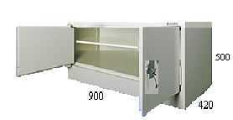 | zał. 1.1 -nadstawka metalowa (do szafy metalowej z poz. 32 i 33): - wys. 500 x gł. 420 x szer. 900 - wykonana z blachy stalowej o grubości min. 1 mm - malowana farbami proszkowymiw kolorze RAL (wg potrzeb Zamawiającego) - waga nadstawki ok. 25 kg - dwa skrzydła drzwi uchylnych wyposażone w kołki do plombowania - 1 półka przestawna, nośność półki min. 50 kg - zamykana zamkiem baskwilowym, ryglującym w trzech punktach i wykończonym uchwytem klamkowym oraz dodatkowo kluczowym zamkiem atestowanym klasy A - nadstawka musi posiadać otwory do zamocowania do szafy - nadstawka musi posiadać ważny certyfikat/ocenę zgodności. | szt. | 1
40 | 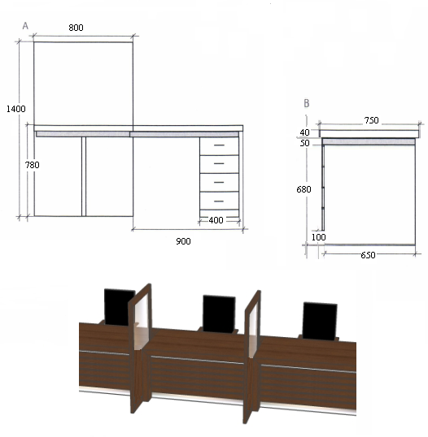 | zał. 1.1 - stanowisko pracy z jedną ścianką działową szklaną: - blat roboczy i nogi z płyty meblowej o gr. 75 mm - panel przedni z wstawkami ze stali nierdzewnej szczotkowanej - ścianka działowa: dół - z płyty meblowej, góra - od wysokości blatu biurka szklana, szkło bezpieczne (hartowane) osadzone w ramie o gr. 36 mm. | szt. | 1
41 | bez szkicu | zał. 1.1 - ścianka działowa szklana: - dodatkowa ścianka działowa do ww. stanowiska pracy (zgodnie z opisem jak w poz. wyżej): dół - z płyty meblowej, góra - od wysokości blatu biurka szklana, szkło bezpieczne (hartowane) osadzone w ramie o gr. 36 mm. | szt. | 1
42 | 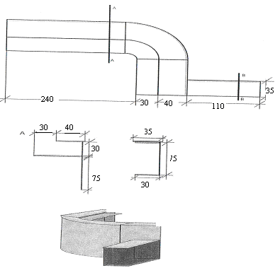 | zał. 1.1 - lada kancelaryjna - łukowa: - wys. całkowita 1100 x gł. 700 x szer. 5500 - blat z płyty meblowej o gr. 36 mm - front lady z płyty meblowej o gr. 18 mm | szt. | 1
43 | 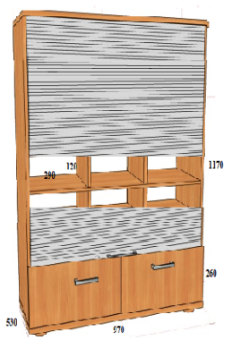 | zał. 1.1 - szafka z przegródkami i szufladami zamykana żaluzją: - wys. 1430 x gł. 530 x szer. 970 - podzielona: góra z przegródkami wys. 1170, dół z szufladami wys. 260 - plecy i półki z płyty o gr. 18 mm - 21 przegródek o wym. szer. 290 x wys. 120 wg potrzeb Zamawiajacego na korespondencję - górna część z przegródkami zamykana żaluzją z zamkiem - w dolnej części 2 szuflady wysuwne z uchwytami, każda zamykana kluczykiem. | szt. | 1
 |  |  |  |  |  | 0.00 | SUMA: | 0.00
 |  | 1. Cena oferty musi być wyliczona zgodnie z powyższą tabelą. Wartości z kolumny 8 należy dodać i sumę wpisać w zacienione pole. Cena z kolumn 5, 6 i wartość z kolumn 8 oraz pole SUMA muszą być podane do 2 miejsc po przecinku. 2. Zamawiający wymaga aby Wykonawca wycenił cały asortyment określony w załączniku. Zamawiający zastrzega, aby żadna z cen pozycji formularzy cenowych nie została określona wartością 0,00 zł.
 |  | Opis techniczny mebli: 1/ wszystkie meble biurowe muszą być wykonane w taki sposób i z takich materiałów, aby zapewniały długoletnią trwałość bez pogorszenia się ich wyglądu i estetyki, muszą spełniać normy PN-EN dotyczące mebli biurowych zgodnie z ustawą z dnia 12 grudnia 2003 r o ogólnym bezpieczeństwie produktów (tj. Dz.U. z 2021 poz. 222 ), m.in: normy PN-EN 14073-3:2006, PN-EN 527-2+A1:2019-08, PN-EN 14074:2006,
 |  | 2/ płyta meblowa musi spełniać wymogi Klasy higieniczności E1, 3/ kolory mebli to np. wiśnia oxford - ostateczna kolorystyka do uzgodnienia wg potrzeb Zamawiającego dopasowana do mebli będących na wyposażeniu Urzędu Miejskiego, 4/ kolorystyka mebli nie ma wpływu na cenę mebli, 5/ meble muszą być wykonane z płyty wiórowej pokrytej obustronnie melaminą, 6/ powierzchnia mebli powinna być matowa, 7/ plecy (ściana tylna mebli) muszą być wykonane z płyty o gr. 18 mm, 8/ na wszystkich widocznych krawędziach mebli musi być obrzeże ABS /gr. 2 mm/ w kolorze płyty podstawowej bez widocznej linii łączenia,odpowiadajęce wymaganiom higienicznym, 9/ powłoka lakiernicza stelaża metalowego w biurkach (poz.6) musi być odporna na uderzenie i ścieranie, 10/ szkło we frontach oszklonych mebli (poz.23) i w ściankach działowych (poz.35 i 36) musi spełniać wymagania w zakresie bezpieczeństwa użytkowania, 11/ drzwiczki, szuflady i półki na klawiaturę muszą spełniać parametry wytrzymałośći i trwałości części ruchomych, szuflady i półki na klawiaturę muszą być z cichym domykiem, zapewniające łatwy 75% wysuw bez obawy wypadnięcia, 12/ szafy aktowe i regały aktowe przeznaczone są do intensywnej eksploatacji,muszą spełniać wymagania bezpieczeństwa użytkownika, konstrukcja ich musi być wytrzymała i sztywna, wszystkie półki w szafach i regałach są elementami wiążącymi korpus i muszą posiadać zabezpieczenie przed swobodnym wysunięciem się z korpusu, lub przypadkowemu wyszarpnięciu, jednocześnie zapewniające docisk boku szafy/regału do półki wraz ze zwiększeniem obciążenia półki, przestrzeń pomiędzy półkami powinna umożliwiać swobodne korzystanie z segregatorów wys. min. 35 cm,
 |  | 13/ wszystkie meble z półkami muszą posiadać regulację wysokości półek, regulacja co 30 mm, 14/ wszystkie drzwiczki z uchwytami muszą być zamykane zamkiem meblowym, z "łamanym" kluczem, 15/ uchwyty meblowe powinny być metalowe o kształcie łukowym w kolorze chromowym lub satynowym, 16/ przelotki do prowadzenia kabli muszą być w biurkach, stolikach komputerowych i powinny być wykonane podczas montażu mebli w miejscu wskazanym przez Zamawiającego, 17/ meble muszą być wyposażone w stopki regulujące /poziomujące/ metalowe w zakresie min. 15 mm, regulacja poziomowania musi być dokonywana od wnętrza szafy/regału bez potrzeby odsuwania lub podnoszenia, 18/ wymiary mebli podane są w milimetrach i mogą różnić się od podanych wymiarów: +, - 50 mm, różnica ta nie ma wpływu na cenę mebli.

1.3
Dostawa mebli biurowych dla Urzędu Miejskiego Wrocławia FORMULARZ CENOWY
MEBLE GABINETOWE /biurko, kontener, stół, dostawka, łącznik, przystawka, regał, biblioteczka, szafa/
 |  |  |  |  | Wypełnia Wykonawca
L.p. | SZKIC/ZDJĘCIE ASORTYMENTU (zaprezentowane poniżej w tabeli przykładowe zdjęcia/szkice zostały załączone wyłącznie dla celów ilustracyjnych i mają charakter poglądowy, mają jedynie na celu przybliżyć wymagania Zamawiającego, których nie można było opisać przy pomocy dostatecznie dokładnych i zrozumiałych określeń do wyceny asortymentu) | Nazwa asortymentu | j.m. | Szacunkowa ilość zamówienia | Cena jednostkowa netto | Cena całkowita netto (poz. 4 x 5) | Stawka podatku VAT (w %) | Wartość ogółem brutto (poz. 6 x 7)+6

1. |  | 2. | 3. | 4. | 5. | 6. | 7. | 8.
1 |  | zał. 1.3 - biurko- stół: - wys. 750 x szer. 900 x dł. 2000 - blat z płyty meblowej o gr. 36mm - nogi spięte łączyną z płyty | szt. | 1
2 | 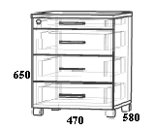 | zał. 1.3 - kontener na kółkach z szufladami: - wys. 650 x gł. 580 x szer. 470 - 5 szuflad w tym jedna jako piórnik - zamek centralny i uchwyty - musi posiadać blokadę wysuwu drugiej szuflady - kontener jako wstawka do poz. 1 - blat z płyty meblowej o gr. 36 mm - plecy z płyty gr. 18 mm. - na 4 plastikowych kółkach skrętnych w kolorze czarnym. (w tym 2 przednie z hamulcami). | szt. | 1
3 | 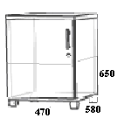 | zał. 1.3 - kontener na kółkach z drzwiczkami: - wys. 650 x gł. 580 x szer. 470 - drzwiczki (lewe lub prawe wg potrzeb Zamawiającego) - zamek i uchwyt - półka w środku gr. 18 mm - kontener jako wstawka do poz. 1 - blat z płyty meblowej o gr. 36 mm - plecy z płyty gr. 18 mm. - na 4 plastikowych kółkach skrętnych w kolorze czarnym. (w tym 2 przednie z hamulcami). | szt. | 1
4 | 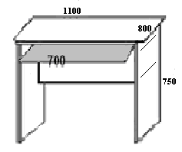 | zał. 1.3 - dostawka komputerowa z półką na klawiaturę: - wys. 750 x szer. 800 x dł. 1100 - wysuwana półka na klawiaturę o dł. min 700 - montaż półki - odległość w świetle 60 mm - blat z płyty meblowej o gr. 36 mm - montaż blendy - odległość od blatu w świetle 50-100 mm - wys. blendy(plecy) 400 mm - musi spełniać wymagania określone w Rozporządzeniu Ministra Pracy i Polityki Społecznej z 01 grudnia 1998r. w sprawie bezpieczeństwa i higieny pracy na stanowiskach wyposażonych w monitory ekranowe. | szt. | 1
5 |  | zał. 1.3 - łącznik półokrągły: - wys. 750 x szer. boków 800 x 900 - na nodze metalowej chrom z możliwością regulacji - blat z płyty meblowej o gr. 36mm - dostosowany do poz. 1 i 4. | szt. | 1
6 |  | zał. 1.3 - przystawka konferencyjna: - śred. 1800 x wys.750 - nogi metalowe chrom z możliwością regulacji - dostosowana do poz.1 - blat z płyty meblowej o gr. 36 mm - strona prawa lub lewa wg potrzeb Zamawiającego. | szt. | 1
7 |  | zał. 1.3 - stolik okolicznościowy okrągły: - wys. 730 x średn. 1000 - blat z płyty meblowej o gr. 36mm - podstawa stabilna 4-ramienna drewniana wg potrzeb Zamawiającego. | szt. | 1
8 |  | zał. 1.3 - dostawka do biurka 1350: - wys. 640 x gł. 450 x szer. 1350 - blat z płyty meblowej o gr. 36 mm - w pionie - 2/3 całości drzwiczki podwójne z zamkiem, uchwytami i półką w środku - pozostała część podzielona w poziomie - półka i 2 szuflady z zamkiem centralnym i uchwytami - plecy z płyty gr. 18 mm. | szt. | 1
9 |  | zał. 1.3 - dostawka do biurka 900: - wys. 640 x gł. 450 x szer. 900 - blat z płyty meblowej o gr. 36 mm - strona lewa - 4 szuflady z zamkiem centralnym i uchwytami - strona prawa - 1 drzwiczki pełne z zamkiem i półką w środku - plecy z płyty gr. 18 mm. | szt. | 1
10 | 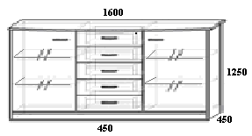 | zał. 1.3 - regał przeszklony z szufladami: - wys. 1250 x gł. 450 x szer. 1600 - wieńce z płyty meblowej o gr. 36 mm - strona lewa i prawa: - pojedyncze drzwi przeszklone (szkło matowe lub przezroczyste do uzgodnienia z Zamawiającym) z uchwytami i zamkiem, po 2 półki w środku z płyty gr. 18 mm - środkowa część: - w poziomie 5 szuflad z zamkiem centralnym i uchwytami - plecy z płyty gr. 18 mm. | szt. | 1
11 | 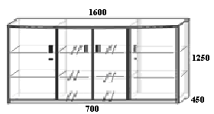 | zał. 1.3 - regał przeszklony z drzwiami pełnymi: - wys. 1250 x gł. 450 x szer. 1600 - wieńce z płyty meblowej o gr. 36 mm - strona lewa i prawa pojedyncze drzwi pełne z zamkami i uchwytami, po 2 półki w środku gr. 18 mm - środkowa część ok. 70 cm zamykana przeszklonymi (szkło matowe lub przezroczyste do uzgodnienia z Zamawiającym)) 2-drzwiczkami z uchwytami i zamkiem, 2 półki w środku z płyty gr. 18 mm - plecy z płyty gr. 18 mm. | szt. | 1
12 |  | zał. 1.3 - regał biblioteczka: - wys. 1850 x gł. 450 x szer. 800 - drzwi przeszklone (szkło matowe lub przezroczyste do uzgodnienia z Zamawiającym) - z uchwytami i zamkiem - 4 półki w środku z płyty o gr. 25 mm - regulacja półek - wieńce z płyty meblowej o gr. 36 mm - plecy z płyty o gr. 18 mm. | szt. | 1
13 |  | zał. 1.3 - szafa ubraniowa: - wys. 1850 x gł. 600 x szer. 600 - drążek montowany na stałe - z półką u góry - lustro na drzwiach wewnętrznych o wym. wys.700 x szer.350 - drzwi (prawe lub lewe wg potrzeb Zamawiającego) - z zamkiem i uchwytem - wieńce z płyty meblowej o gr. 36 mm - plecy z płyty gr. 18 mm. | szt. | 1
14 | 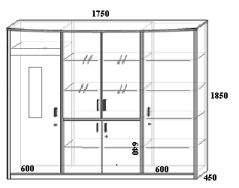 | zał. 1.3 - zestaw (szafy + regał): - wys. 1850 x gł. 450 x szer. 1750 - podzielony na: 1) z lewej strony: - wąska szafa ubraniowa (szer. 600 mm) z wieszakiem wysuwanym, z półką u góry, z lustrem na drzwiach wewnętrznych (wys.700 x szer. 350), z zamkiem i uchwytem 2) w środkowej części: na górze: 2-drzwiczki przeszklone (szkło matowe lub przezroczyste do uzgodnienia z Zamawiającym), z uchwytami i zamkiem, z 2 półkami z płyty w środku o gr. 18 mm, na dole: 2- drzwiczki pełne z zamkiem i uchwytami, półką w środku o gr. 18 mm 3) z prawej strony: - wąska szafa biurowa (szer. 600 mm) z zamkiem i uchwytem, z 3 półkami w środku o gr. 18 mm - plecy z płyty gr. 18 mm - wieńce z płyty meblowej o gr. 36 mm. | szt. | 1
 |  |  |  |  |  | 0.00 | SUMA: | 0.00
 |  | 1. Cena oferty musi być wyliczona zgodnie z powyższą tabelą. Wartości z kolumny 8 należy dodać i sumę wpisać w zacienione pole. Cena z kolumn 5, 6 i wartość z kolumn 8 oraz pole SUMA muszą być podane do 2 miejsc po przecinku. 2. Zamawiający wymaga aby Wykonawca wycenił cały asortyment określony w załączniku. Zamawiający zastrzega, aby żadna z cen pozycji formularzy cenowych nie została określona wartością 0,00 zł.
 |  | Opis techniczny mebli: 1/ wszystkie meble biurowe muszą być wykonane w taki sposób i z takich materiałów, aby zapewniały długoletnią trwałość bez pogorszenia sie ich wyglądu i estetyki, wszystkie meble biurowe muszą spełniać normy PN-EN dotyczące mebli zgodnie z ustawą z dnia 12 grudnia 2003 r o ogólnym bezpieczeństwie produktów (tj. Dz.U. z 2021 poz. 222 ), m.in: normy PN-EN 14073-3:2006, PN-EN 527-2+A1:2019-08, PN-EN 14074:2006, 2/ płyta meblowa musi spełniać wymogi Klasy higieniczności E1, 3/ kolory mebli to np. jabłoń locarno - ostateczna kolorystyka do uzgodnienia wg potrzeb Zamawiającego dopasowana do mebli będących na wyposażeniu Urzędu Miejskiego, 4/ kolorystyka mebli nie ma wpływu na cenę mebli, 5/ meble muszą być wykonane z płyty wiórowej pokrytej obustronnie melaminą, 6/ powierzchnia mebli powinna być matowa, 7/ wieńce górne i dolne mebli muszą być wykonane z płyty o gr. 36 mm, półki w biblioteczce (poz.13) z płyty o gr. 25 mm, a pozostałe wszystkie inne elementy mebli muszą być wykonane z płyty o gr. 18 mm, 8/ plecy (ściana tylna mebli) muszą być wykonane z płyty o gr. 18 mm, 9/ wieńce górne mebli muszą być lekko wypuszczane poza korpus mebli, krawędź przednia powinna być łukowa, 10/ na wszystkich widocznych krawędziach mebli musi być obrzeże ABS (gr. 2 mm) w kolorze płyty podstawowej bez widocznej linii łączenia, odpowiadające wymaganiom higienicznym, 11/ szkło we frontach oszklonych mebli (poz.10,11,12,14 musi spełniać wymagania w zakresie bezpieczeństwa użytkowania, 12/ szuflady i półka na klawiaturę muszą być na metalowych prowadnicach rolkowych, z cichym domykiem,
 |  | 13/ wszystkie meble z półkami muszą posiadać regulację wysokości półek, regulacja co 30 mm, 14/ wszystkie drzwiczki z uchwytami muszą być zamykane zamkiem meblowym, z "łamanym" kluczem, 15/ uchwyty meblowe powinny być metalowe o kształcie łukowym w kolorze chromowym lub satynowym, 16/ przelotki do prowadzenia kabli w biurku (poz.1) i dostawce komputerowej (poz.4) muszą być wykonane podczas montażu mebli w miejscu wskazanym przez Zamawiającego, 17/ meble muszą być wyposażone w stopki regulujące (poziomujące) metalowe w zakresie min. 15 mm, regulacja poziomowania musi być dokonywana od wnętrza szafy/regału bez potrzeby odsuwania lub podnoszenia, 18/ wymiary mebli podane są w milimetrach i mogą różnić się od podanych wymiarów: +, - 50 mm, różnica ta nie ma wpływu na cenę mebli.

1.4
Dostawa mebli biurowych dla Urzędu Miejskiego Wrocławia FORMULARZ CENOWY
KRZESŁA /krzesło obrotowe i konferencyjne, fotel obrotowy, siedzisko z oparciem, podnóżek/
 |  |  | Wypełnia Wykonawca |  |  | Wypełnia Wykonawca
L.p. | SZKIC/ZDJĘCIE ASORTYMENTU (zaprezentowane poniżej w tabeli przykładowe zdjęcia/szkice zostały załączone wyłącznie dla celów ilustracyjnych i mają charakter poglądowy, mają jedynie na celu przybliżyć wymagania Zamawiającego, których nie można było opisać przy pomocy dostatecznie dokładnych i zrozumiałych określeń do wyceny asortymentu) | Nazwa asortymentu | Nazwa asortymentu równoważnego i nazwa producenta | j.m. | Szacunkowa ilość zamówienia | Cena jednostkowa netto | Cena całkowita netto (poz. 4 x 6) | Stawka podatku VAT (w %) | Wartość ogółem brutto (poz. 7 x 8) +7
1. |  | 2. | 3. | 4. | 5. | 6. | 7. | 8. | 9.
1 |  | zał. 1.4 - krzesło obrotowe typu WEBSTAR R1E wg opisu technicznego - poz. 1 zał. A lub równoważne lecz nie gorszej jakości |  | szt. | 1
2 |  | zał. 1.4 - krzesło obrotowe typu INTRATA O12 R20L wg opisu technicznego - poz. 2 zał. A lub równoważne lecz nie gorszej jakości |  | szt. | 1
3 |  | zał. 1.4 - krzesło obrotowe typu Intrata O 13 R20I wg opisu technicznego - poz. 3 zał. A lub równoważne lecz nie gorszej jakości |  | szt. | 1
4 |  | zał. 1.4 - krzesło konferencyjne typu ARTUR B wg opisu technicznego - poz. 4 zał. A lub równoważne lecz nie gorszej jakości |  | szt. | 1
5 |  | zał. 1.4 - krzesło konferencyjne typu ARTUR A wg opisu technicznego - poz. 5 zał. A lub równoważne lecz nie gorszej jakości |  | szt. | 1
6 |  | zał. 1.4 - krzesło konferencyjne wysokie oparcie typu CC1 lub NOVI wg opisu technicznego - poz. 6 zał. A lub równoważne lecz nie gorszej jakości |  | szt. | 1
7 |  | zał. 1.4 - krzesło konferencyjne wysokie z oparciem typu MAESTRO A wg opisu technicznego - poz. 7 zał. A lub równoważne lecz nie gorszej jakości |  | szt. | 1
8 |  | zał. 1.4 - krzesło konferencyjne składowane w stosie typu LATTE wg opisu technicznego - poz. 8 zał. A lub równoważne lecz nie gorszej jakości |  | szt. | 1
9 |  | zał. 1.4 - krzesło konferencyjne składowane w stosie, możliwość łączenia w rzędach, typu ORTE OT 2N wg opisu technicznego - poz. 9 zał. A lub równoważne lecz nie gorszej jakości |  | szt. | 1
10 |  | zał. 1.4 - krzesło konferencyjne - tapicerowane składowane w stosie typu LOCO wg opisu technicznego - poz. 10 zał. A lub równoważne lecz nie gorszej jakości |  | szt. | 1
11 |  | zał. 1.4 - fotel obrotowy - gabinetowy typu NOWA wg opisu technicznego - poz. 11 zał. A lub równoważny lecz nie gorszej jakości |  | szt. | 1
12 |  | zał. 1.4 - fotel obrotowy - gabinetowy typu INVITUS II wg opisu technicznego - poz. 12 zał. A lub równoważny lecz nie gorszej jakości |  | szt. | 1
13 |  | zał. 1.4 - fotel obrotowy - gabinetowy typu NEO LUX PL R1B wg opisu technicznego - poz. 13 zał. A lub równoważny lecz nie gorszej jakości |  | szt. | 1
14 |  | zał. 1.4 - fotel obrotowy - profilaktyczny typu Ergohuman Plus BT KMD wg opisu technicznego - poz. 14 zał. A lub równoważny lecz nie gorszej jakości |  | szt. | 1
15 |  | zał. 1.4 - siedzisko z oparciem moduł 1 osobowy typu Tepee wg opisu technicznego - poz. 15 zał. A lub równoważne lecz nie gorszej jakości |  | szt. | 1
16 | 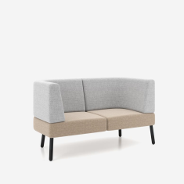 | zał. 1.4 - siedzisko z oparciem moduł 2-osobowy typu Tepee wg opisu technicznego - poz. 16 zał. A lub równoważne lecz nie gorszej jakości |  | szt. | 1
17 |  | zał. 1.4 - podnóżek typu Verotech wg opisu technicznego - poz. 17 zał. A lub równoważny lecz nie gorszej jakości |  | szt. | 1
 |  |  |  |  |  |  | 0.00 | SUMA: | 0.00

 |  | W załączeniu minimalne wymagania Zamawiającego: 1) załącznik A - opis techniczny krzeseł obrotowych i konferenyjnych oraz foteli obrotowych gabinetowych, siedziska z oparciem i podnóżka. Zaprezentowane zdjęcia/szkice zostały załączone wyłącznie dla celów ilustracyjnych i mają charakter poglądowy. Wskazane nazwy produktów mają na celu jedynie przybliżyć wymagania, których nie można było opisać przy pomocy dostatecznie dokładnych i zrozumiałych określeń.
 |  | 1. Każdy Wykonawca ma możliwość zaproponowania innego równoważnego produktu. Wykonawca, który powołuje się na rozwiązania równoważne jest zobowiązany do wypełnienia kolumny 3 powyższej tabeli. W przypadku oferowania rozwiązania równoważnego należy podać dokładną nazwę handlową asortymentu i nazwę producenta. 2. Cena oferty musi być wyliczona zgodnie z powyższą tabelą. Wartości z kolumny 9 należy dodać i sumę wpisać w zacienione pole. Cena z kolumn 6, 7 i wartość z kolumn 9 oraz pole SUMA muszą być podane do 2 miejsc po przecinku. 3. Zamawiający wymaga aby Wykonawca wycenił cały asortyment określony w załączniku. Zamawiający zastrzega, aby żadna z cen pozycji formularzy cenowych nie została określona wartością 0,00 zł. 4. Krzesła obrotowe i konferencyjne oraz fotele obrotowe gabinetowe, siedziska z oparciem i podnóżki muszą spełniać normy PN-EN zgodnie z ustawą z dnia 12 grudnia 2003 r o ogólnym bezpieczeństwie produktów (t.j. Dz.U. z 2021 poz. 222).

